Gráfico 1.8.2-14
CES. Informe de Situación Económica y Social de Castilla y León en 2016

Grafico 1.8.2-14
Clasificación funcional del gasto de los Ayuntamientos, 2016
(porcentaje)
 | Deuda Pública | Servicios públicos básicos | Actuaciones de protección y promoción social | Producción de bienes públicos de carácter preferente | Actuaciones de carácter económico | Actuaciones de carácter general
AVILA | 5.7307371054 | 33.866281018 | 10.991607376 | 15.441561748 | 8.5004230763 | 25.469389676
BURGOS | 6.3280766441 | 36.651651106 | 7.0612767429 | 17.636031505 | 9.643763448 | 22.679200554
LEÓN | 10.623811433 | 35.22383208 | 7.6163655734 | 14.95135061 | 5.4630877094 | 26.121552594
PALENCIA | 3.6373574498 | 40.264916707 | 7.0302989495 | 15.738359634 | 6.364795922 | 26.964271338
SALAMANCA | 5.6445952669 | 36.623043232 | 10.625299873 | 17.13962724 | 6.2424474761 | 23.724986912
SEGOVIA | 5.0434838961 | 39.401082456 | 4.7274771024 | 16.89708906 | 5.9235077856 | 28.0073597
SORIA | 5.3765921651 | 38.955473122 | 8.4187087217 | 18.291865148 | 6.0761333394 | 22.881227504
VALLADOLID | 5.1954175301 | 36.891290696 | 9.1983087254 | 17.636533559 | 6.3919375731 | 24.686511916
ZAMORA | 4.4648257807 | 42.66810359 | 5.8004272866 | 16.561392761 | 4.0117574186 | 26.493493163
TOTAL AYUNTAMIENTOS | 6.2383131058 | 37.236917975 | 8.122415768 | 16.739964281 | 6.7196361592 | 24.942752712

Fuente: Elaboración propia a partir de datos del Ministerio de Hacienda y Función Pública.

Hoja1
Añadir este GRÁFICO 1.8.2-15.- GUARDADO EN CUADROS COMO “1.8.2-15 ES NUEVO”
Clasificación funcional del gasto de los Ayuntamientos, 2015
(porcentaje)

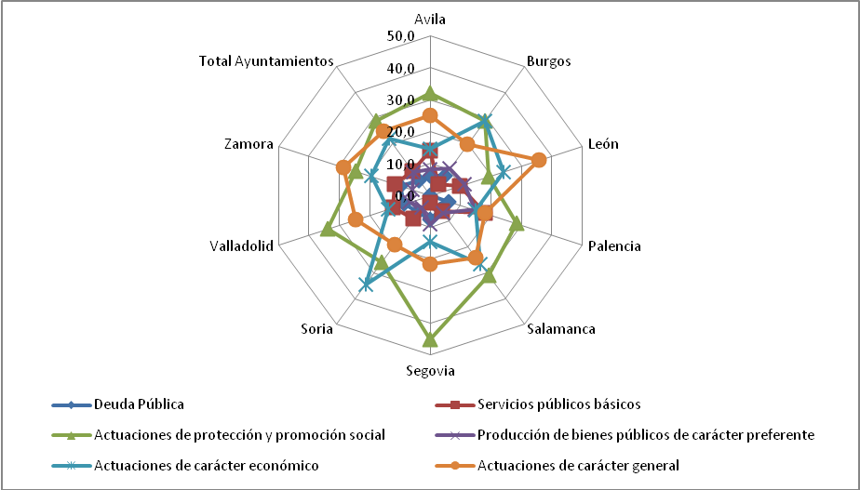
Fuente: | Elaboración propia a partir de datos del Ministerio de Economía y Hacienda.

